CollectiveAccess
Image | Object | Description | Date
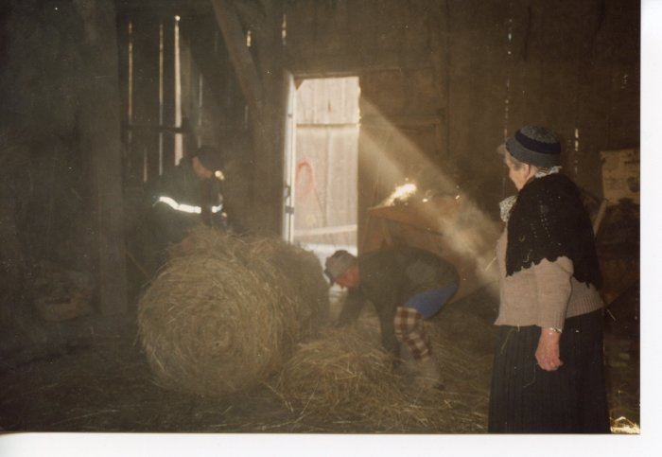 | Préparation des "rans" Marcel et Anna MOGENIER (24-064) | Préparation des "rans" Les "rans" sont des paquets de foins pesant jusqu'à 200kg Marcel et Anna MOGENIER
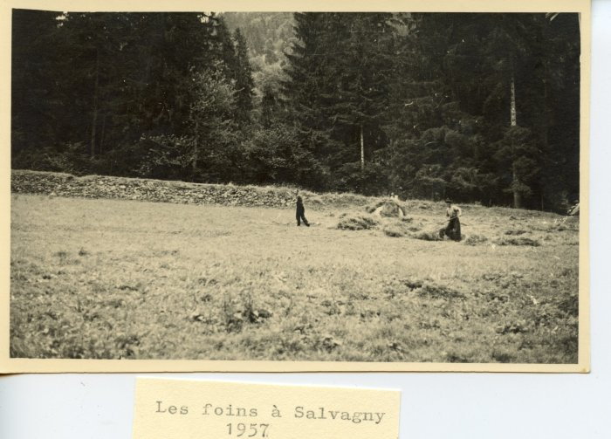 | Les foins à Salvagny en 1957 (24-043) | Les foins à Salvagny en 1957
 | Foin dans le pré de Salvagny -1964 (22-004) | Foin dans le pré de Salvagny, juin 1964 Félicie RICHARD, Ludivine RICHARD (Nauzé), Pierre RICHARD
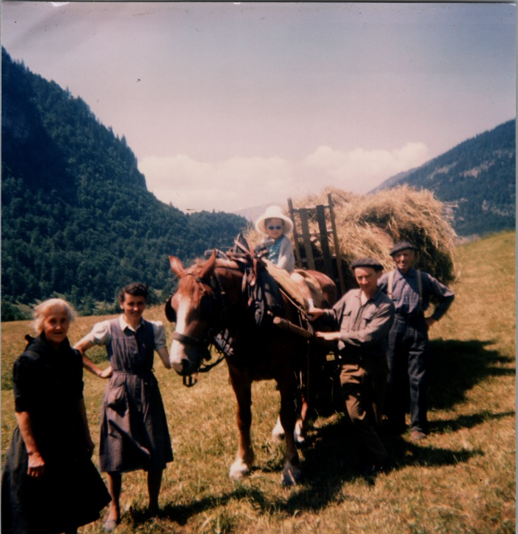 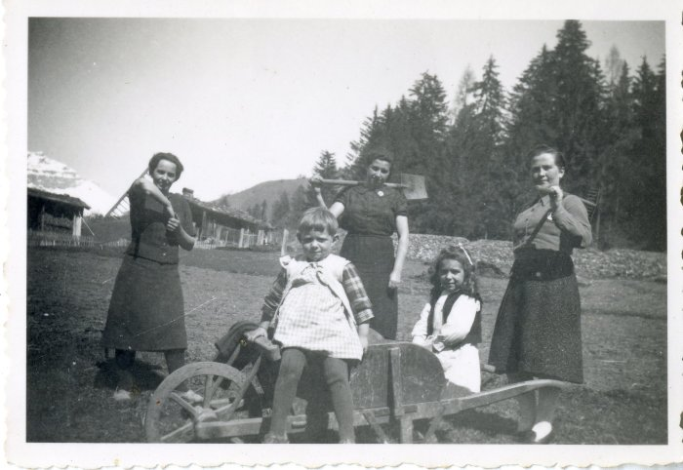 | Photo du travail dans les champs (12-035) | Photo du travail dans les champs avec 3 femmes et 2 enfants, probablement au dessus de Salvagny

